受注管理ツール速度比較
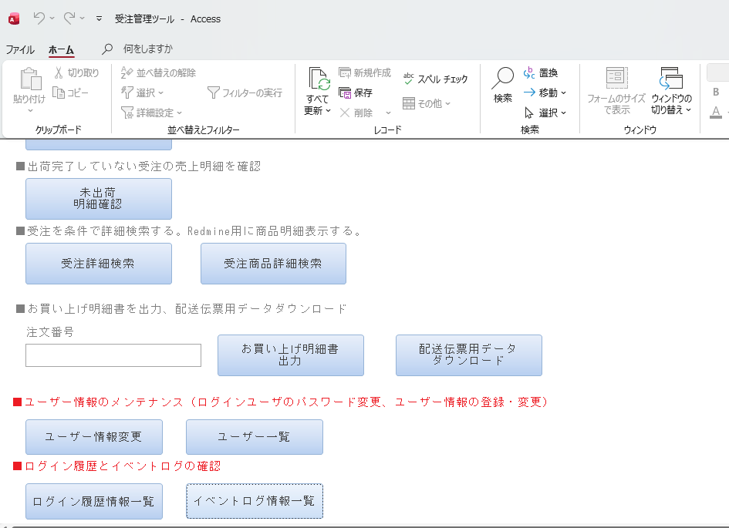
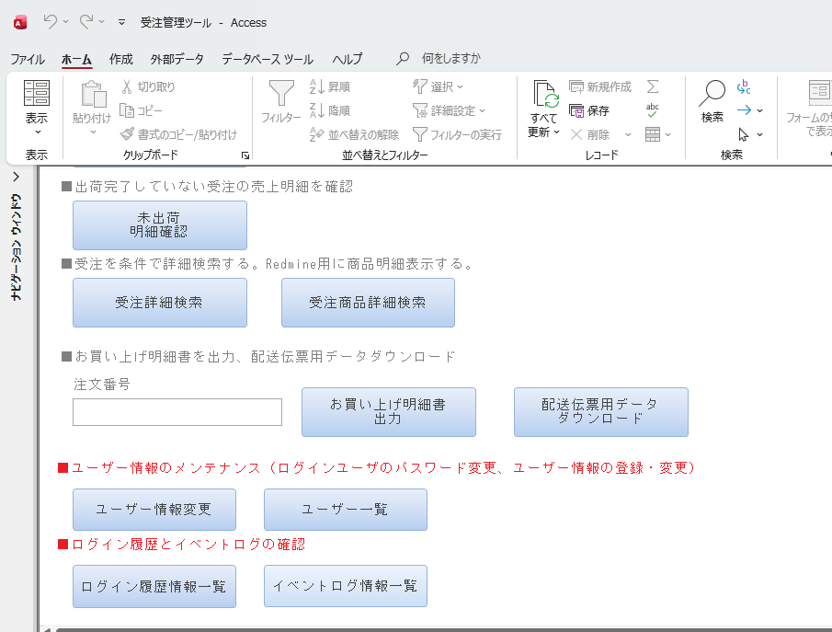
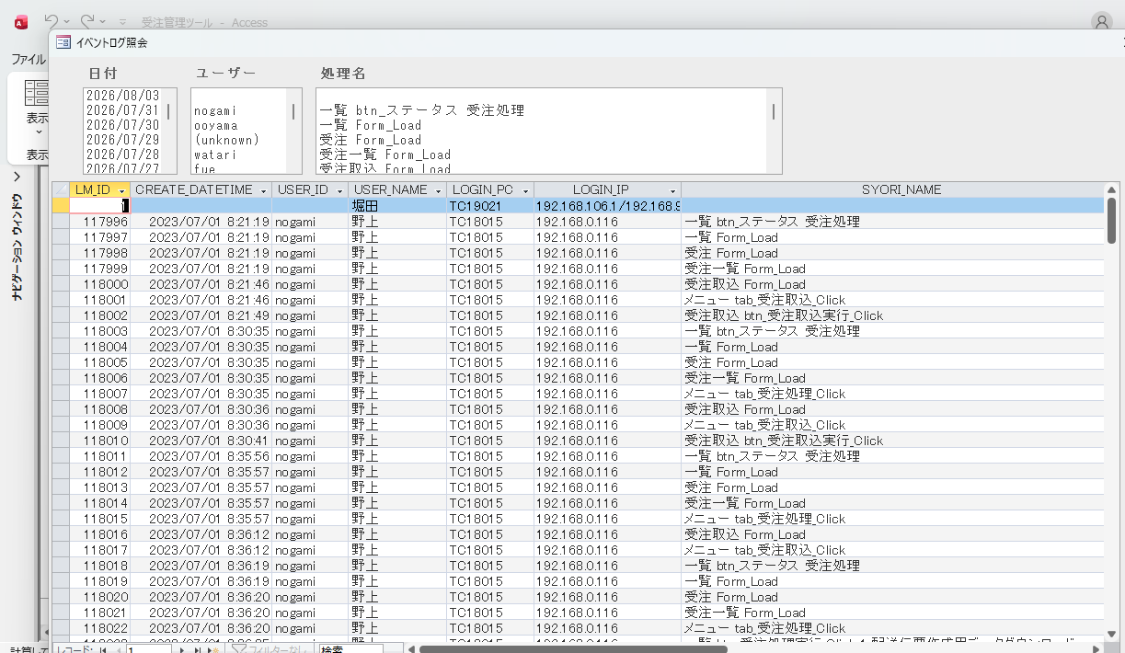
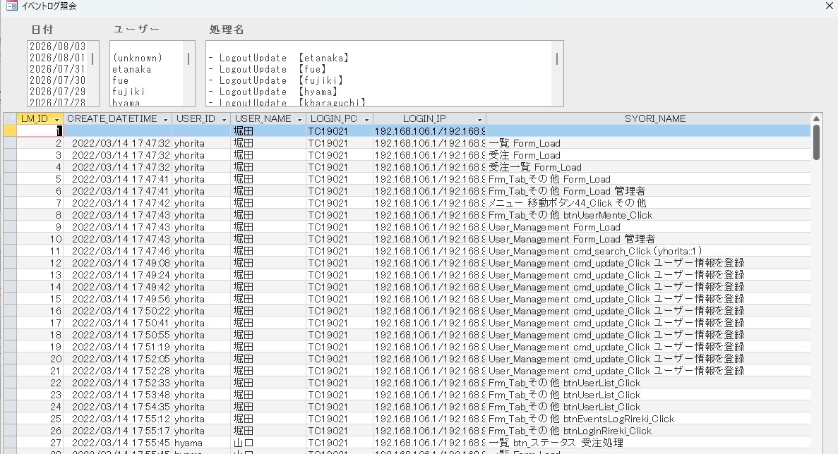
※本比較は、現行環境と検証環境における画面操作時の所要時間をストップウォッチで計測した参考値である。DB環境等の条件が異なるため、計測結果はデータアーカイブによる性能改善効果のみを示すものではない。
測定対象
受注管理ツールの主要な画面表示・検索・遷移処理を対象として、操作開始から処理完了までの時間をストップウォッチで測定する。
メール送信等の外部送信を伴う機能については、検証環境での実施ができないため測定対象外とする。

現行環境DB(192.168.0.3)接続 |  |  | 新環境DB(192.168.0.162)接続
 | 1 | ログインから一覧表示まで |  | 1 | ログインから一覧表示まで
 |  | 約40秒 |  |  | 約10秒
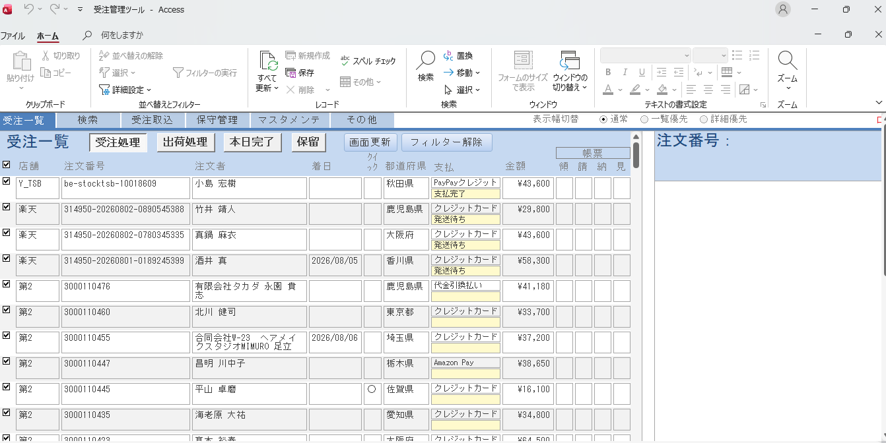
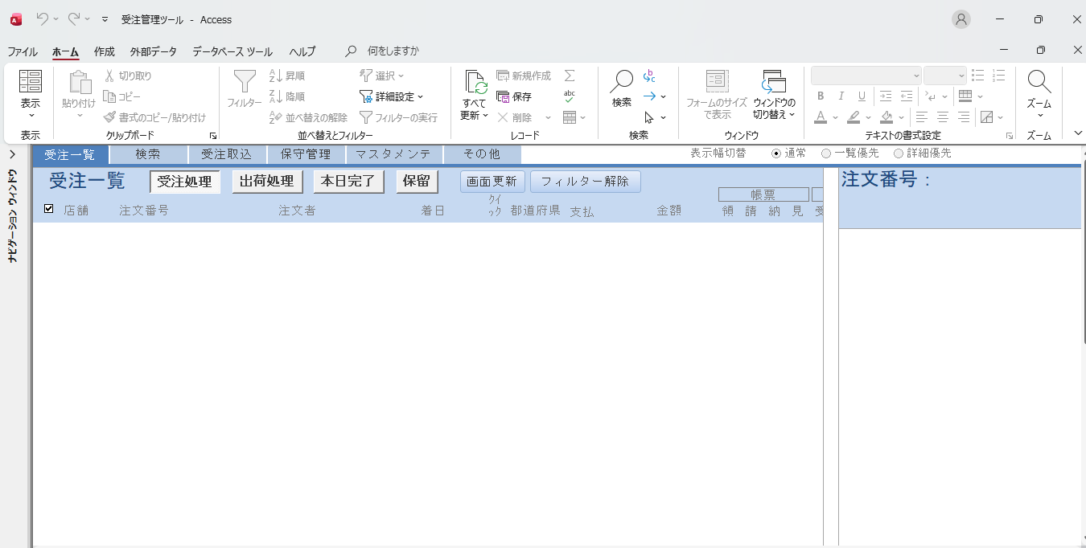

 | 2 | 受注処理→出荷管理 |  | 2 | 受注処理→出荷管理
 |  | 約1分20秒 |  |  | 約20秒
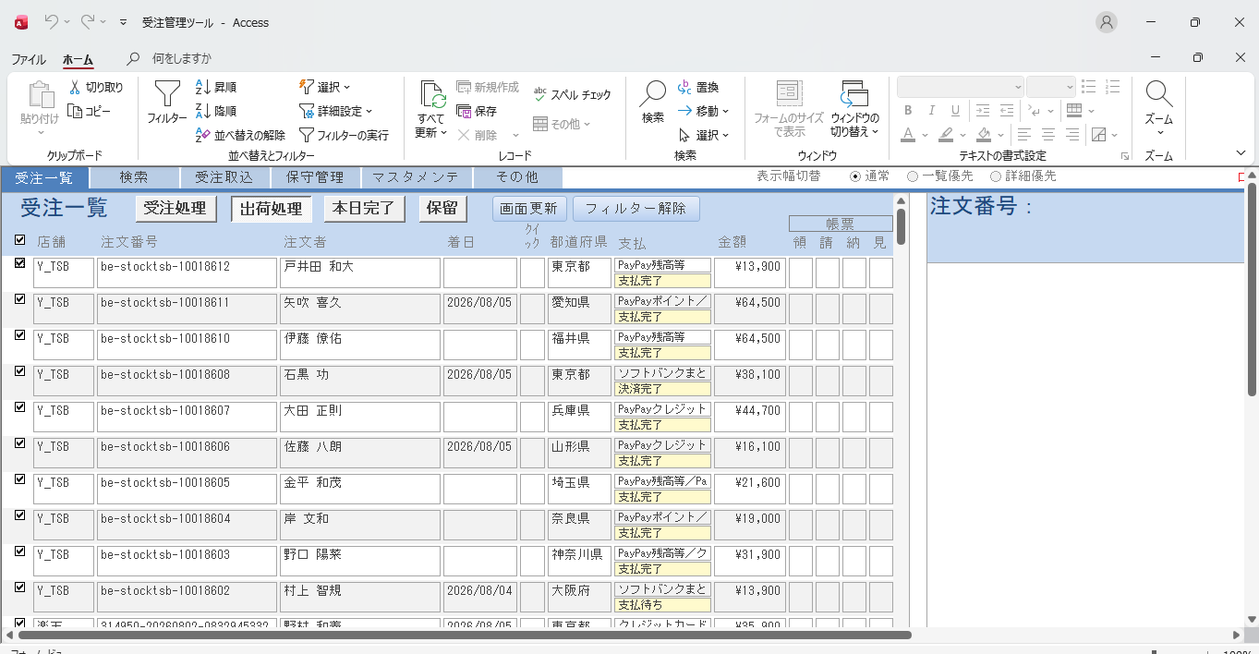
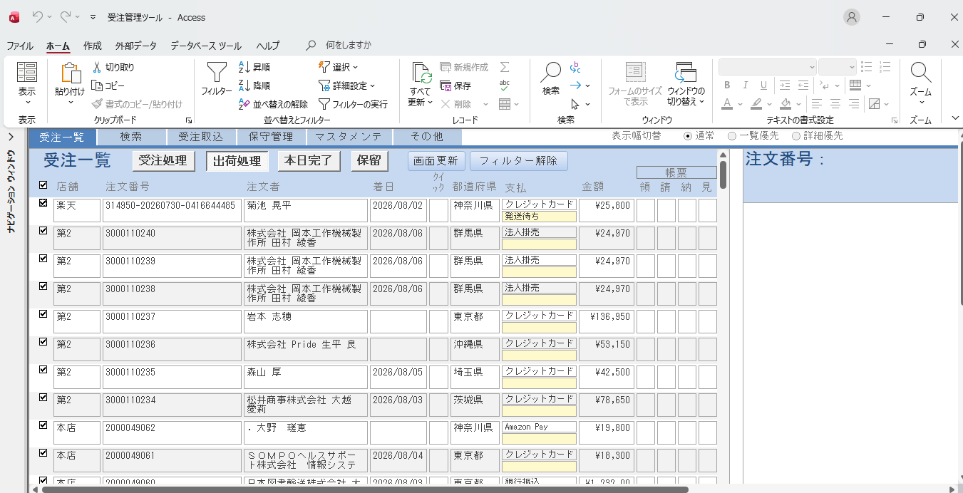

 | 3 | 検索タブ |  |  | 3 | 検索タブ
 |  | 約1分20秒 |  |  |  | 約40秒
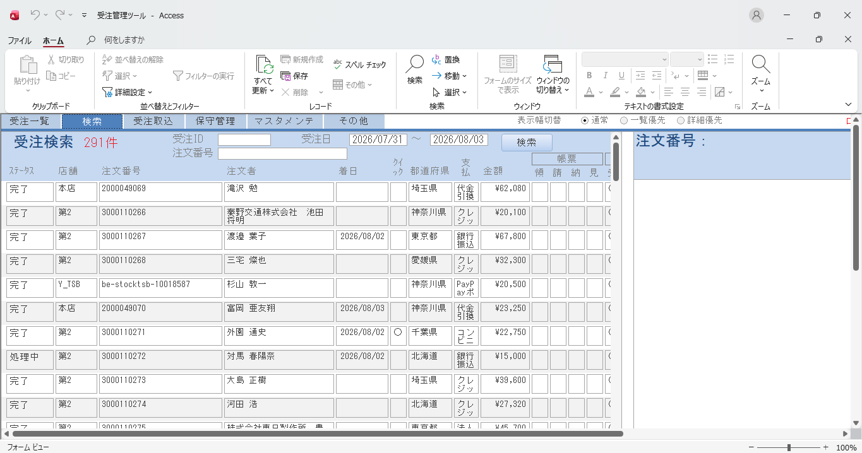
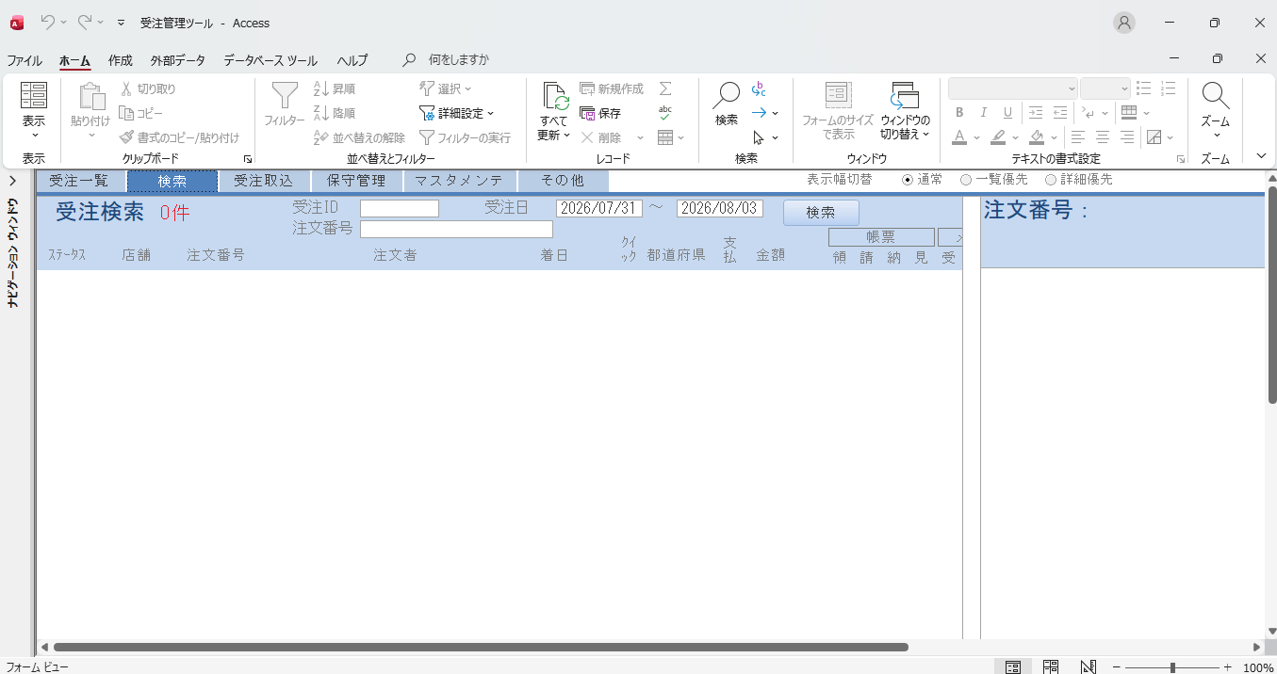

 | 4 | イベントログ |  |  | 4 | イベントログ
 |  | 約30秒 |  |  |  | 約10秒

